selectie deelnemers
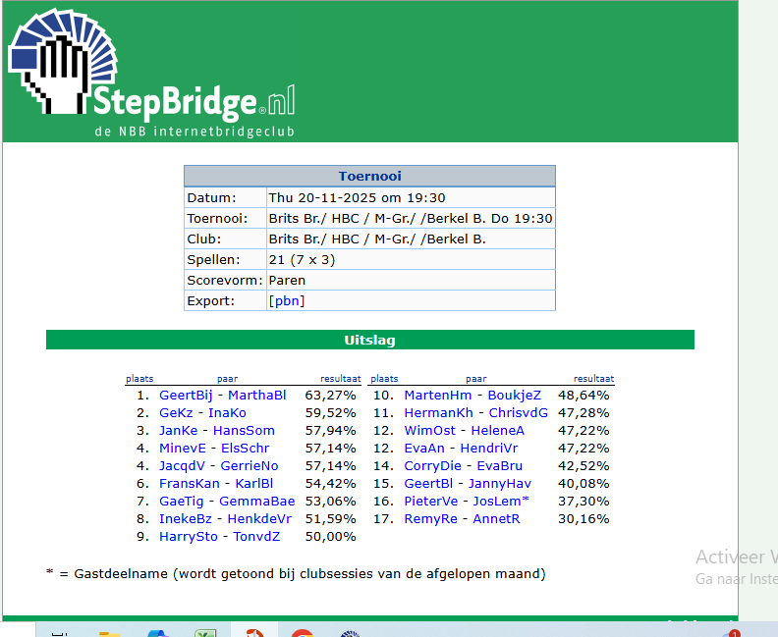
 |  |  |  |  |  |  |  |  |  |  |  |  |  |  | paar | max 8 spellen niet mee gespeeld
stepbridge naam | Naam | Gemiddeld | 2025-11-20 | 2025-11-13 | 2025-11-06 | 2025-10-30 | 2025-10-23 | 2025-10-16 | 2025-10-09 | 2025-10-02 | 2025-09-25 | 2025-09-18 | 2025-09-11 | 2025-09-04
GeKz | Gé Keijer | 56.83% | 59.52% |  | 58.80% | 57.14% | 48.21% |  | 52.38% | 59.84% |  | 67.69% | 51.02% |  | 14 | 4
InaKo | Ina Kor | 56.83% | 59.52% |  | 58.80% | 57.14% | 48.21% |  | 52.38% | 59.84% |  | 67.69% | 51.02% |  | 14 | 4
FransKan | Frans Kanaar | 56.51% | 54.42% | 45.83% |  |  |  |  |  |  | 56.80% | 53.06% | 72.45% |  | 21 | 7
KarlBl | Karl Wilhelm Bleijenberg | 56.51% | 54.42% | 45.83% |  |  |  |  |  |  | 56.80% | 53.06% | 72.45% |  |  | 7
GeertBij | Geert Bijmolt | 55.56% | 63.27% | 51.04% | 57.54% | 57.14% |  |  | 63.39% |  | 56.46% |  | 42.18% | 53.47% | 13 | 4
MarthaBl | Martha Bierling | 55.43% | 63.27% | 51.04% | 57.54% | 57.14% |  |  | 63.39% |  | 56.46% | 54.42% | 42.18% | 53.47% | 13 | 3
SakeB | Sake Brouwer | 54.16% |  |  | 50.00% | 49.66% | 45.83% |  | 48.81% | 61.35% |  | 59.52% | 63.94% |  |  | 5
JanKe | Jan Kerkhof | 53.70% | 57.94% |  | 50.00% | 49.66% | 45.83% |  | 48.81% | 61.35% | 46.26% | 59.52% | 63.94% |  | 7 | 3
EvaAn | Eva Anspach-Schuengel | 52.96% | 47.22% | 59.52% | 56.95% | 46.26% | 55.36% | 56.94% | 55.36% | 53.25% | 41.84% | 45.24% |  | 64.58% | 15 | 1
HendriVr | Hendrik de Vries | 52.96% | 47.22% | 59.52% | 56.95% | 46.26% | 55.36% | 56.94% | 55.36% | 53.25% | 41.84% | 45.24% |  | 64.58% | 15 | 1
IngriBer | Ingrid Berbee | 52.89% |  | 57.14% |  | 44.61% | 50.60% | 57.48% |  | 55.24% | 58.73% |  |  | 46.43% | 30 | 5
MarthyB | Marthy Berbee | 52.89% |  | 57.14% |  | 44.61% | 50.60% | 57.48% |  | 55.24% | 58.73% |  |  | 46.43% | 30 | 5
JacqdV | Jacques De Vroomen | 52.47% | 57.14% | 46.13% | 63.10% | 63.26% | 47.42% | 51.72% | 51.79% |  | 44.45% |  |  | 47.22% | 17 | 3
GerrieNo | Gerrie Normann Kunen | 52.36% | 57.14% | 46.13% | 63.10% | 63.26% | 47.42% | 51.72% | 51.79% |  | 44.45% | 54.42% | 49.32% | 47.22% | 21 | 1
MartySte | Marty van Steijn | 52.04% |  | 53.13% |  | 56.12% |  | 47.90% |  |  |  | 51.02% |  |  | 9 | 8
AddC | Ad de Cock | 51.52% |  | 53.13% |  | 56.12% |  | 47.90% | 56.55% |  | 41.16% | 51.02% | 49.32% | 56.94% | 9 | 4
MartJans | Mart Janssen | 51.52% |  | 60.12% | 59.13% | 56.12% |  | 50.51% | 45.54% | 53.73% | 39.52% | 52.72% | 46.26% |  | 1 | 3
AnsP | Ans Peeters | 51.52% |  | 60.12% | 59.13% | 56.12% |  | 50.51% | 45.54% | 53.73% | 39.52% | 52.72% | 46.26% |  | 1 | 3
GaeTig | Gae van Tiggelen | 51.25% | 53.06% | 60.12% | 50.79% | 51.59% | 41.87% | 54.82% |  | 43.65% | 57.48% | 48.41% | 50.68% |  | 4 | 2
GemmaBae | Gemma Baecke | 51.25% | 53.06% | 60.12% | 50.79% | 51.59% | 41.87% | 54.82% |  | 43.65% | 57.48% | 48.41% | 50.68% |  | 4 | 2
WimOst | Wim Ostendorf | 51.12% | 47.22% | 49.11% | 49.54% | 51.08% | 60.00% | 57.62% | 47.62% | 48.73% | 56.46% | 45.58% |  | 49.40% | 6 | 1
HeleneA | Helene Alfrink | 51.12% | 47.22% | 49.11% | 49.54% | 51.08% | 60.00% | 57.62% | 47.62% | 48.73% | 56.46% | 45.58% |  | 49.40% | 6 | 1
ElsSchr | Els Schrama | 49.35% | 57.14% | 37.85% | 48.41% |  |  | 61.24% | 59.52% | 39.28% | 42.06% | 48.30% | 50.34% |  | 20 | 3
MinevE | Mine van Eeden | 49.35% | 57.14% | 37.85% | 48.41% |  |  | 61.24% | 59.52% | 39.28% | 42.06% | 48.30% | 50.34% |  |  | 3
JannyHav | Janny Havenga | 49.32% | 40.08% | 59.23% |  | 46.60% |  |  | 47.62% |  | 53.06% |  |  |  |  | 7
GeertBl | Geert Blaauw | 49.24% | 40.08% | 59.23% | 44.44% | 46.60% | 56.75% | 54.93% | 47.62% |  | 53.06% | 46.82% | 42.86% |  | 3 | 2
JosLem | Jos Lemmen | 49.09% | 37.30% | 50.89% |  |  |  | 40.48% | 51.49% | 55.16% | 51.36% | 41.27% | 52.72% | 61.11% | 11 | 3
PieterVe | Pieter Verheijen | 49.09% | 37.30% | 50.89% |  |  |  | 40.48% | 51.49% | 55.16% | 51.36% | 41.27% | 52.72% | 61.11% | 11 | 3
TonvdZ | Ton van der Zande | 48.85% | 50.00% | 52.98% |  |  |  | 46.31% | 52.08% | 50.16% |  | 49.32% | 48.98% | 40.97% |  | 4
HarrySto | Harry Storm | 48.85% | 50.00% | 52.98% |  |  |  | 46.31% | 52.08% | 50.16% |  | 49.32% | 48.98% | 40.97% | 5 | 4
InekeBz | Ineke Blokzijl | 48.21% | 51.59% | 40.63% |  | 40.48% |  |  | 50.60% |  |  | 48.41% | 51.02% | 54.76% |  | 5
EvaBru | Eva Brugge | 48.20% | 42.52% | 47.02% | 41.67% | 48.24% | 54.56% |  | 41.37% | 54.21% | 48.41% | 55.78% |  |  | 3 | 3
RoelieP | Roelie Wesseling | 47.72% |  |  | 44.44% |  | 56.75% |  |  |  |  | 46.82% | 42.86% |  | 32 | 8
CorryDie | Corry Dietvorst | 47.60% | 42.52% | 47.02% | 41.67% | 48.24% | 54.56% | 42.23% | 41.37% | 54.21% | 48.41% | 55.78% |  |  | 3 | 2
MartenHm | Maarten Hooijmeijer | 47.34% | 48.64% | 45.83% | 46.83% | 48.92% | 39.38% | 51.47% | 46.13% | 50.24% | 49.32% | 46.60% |  |  | 18 | 2
AntonLe | Anton Leferink | 46.42% |  | 48.21% | 47.22% | 45.35% |  | 41.04% | 57.74% |  | 50.00% |  | 35.37% |  | 8 | 5
JanMorr | Jan Morrenhof | 46.42% |  | 48.21% | 47.22% | 45.35% |  | 41.04% | 57.74% |  | 50.00% |  | 35.37% |  | 8 | 5
HenkdeVr | Henk de Vries | 46.25% | 51.59% | 40.63% |  | 40.48% |  |  | 50.60% | 32.54% |  | 48.41% | 51.02% | 54.76% | 16 | 4
BoukjeZ | Boukje Zwaneveld-de Vries | 45.58% | 48.64% | 45.83% | 46.83% | 48.92% | 39.38% | 51.47% | 46.13% | 50.24% | 49.32% |  | 37.75% | 36.90% | 18 | 1
HermanKh | Herman Kerkhof | 41.37% | 47.28% | 37.15% | 38.89% |  |  | 47.00% | 36.90% |  |  | 31.75% | 51.70% | 40.28% |  | 4
AnnetR | Annet Remmelts | 41.16% | 30.16% | 42.01% | 34.26% | 37.41% |  | 42.74% | 35.12% | 42.62% | 52.72% |  | 53.40% |  |  | 3
RemyRe | Remy Remmelts | 41.16% | 30.16% | 42.01% | 34.26% | 37.41% |  | 42.74% | 35.12% | 42.62% | 52.72% |  | 53.40% |  | 3 | 3
NicoJ | Nico Jellema | 40.87% |  |  |  |  |  | 42.23% |  |  |  | 46.60% | 37.75% | 36.90% | 19 | 8
ChrisvdG | Chris van der Gaag | 40.39% | 47.28% | 37.15% | 38.89% |  |  | 47.00% | 36.90% | 32.54% |  | 31.75% | 51.70% | 40.28% | 22 | 3

